※初めにお読みください
令和6年度 芸術文化振興基金 地域の文化振興等の活動 助成金交付申請書・実績報告書の作成にあたっての注意事項

申請書・実績報告書の作成にあたっては、特に以下の点に注意して作成ください。

【 申請書・実績報告書作成に際しての注意事項 】
・本様式は自動計算やセルの参照機能等を利用しており、「Microsoft Excel」以外の表計算ソフトで
作成すると不具合が発生する可能性があります。必ず「Microsoft Excel」ソフトをご利用ください。
・活動区分ごとに様式が異なりますので、作成前に必ず確認してください。
・1-1総表「内定情報」の「助成金の額」、「助成金算定基礎経費の合計額」は、3月にお送りした内定通知書の額を選択または記載してください。 「助成対象経費の総額」は、お手元の要望書の額を記載してください。なお、内定にあたり「助成対象経費の総額」に変更が生じている場合、申請書を提出いただいた後、当振興会から修正の上ご連絡します。

・本様式にはファイル保護のためのロックを施しており、文字の大きさや入力欄の調整など、
様式の変更ができない仕様になっています。
【 入力に際しての注意事項 】
・Wordやメモ帳など別のファイルからテキストをコピーして貼り付ける際には、入力するセルを
ダブルクリックし、入力状態にしてから貼り付けてください。
▼
・薄水色のセルは選択式ですので、右下の |  |  | をクリックして選択肢を開き、選択してください。
例） | 選択してください。
・個表「本活動の内容」の入力に際して、画面がうまく表示されない場合は、数式バーを活用ください。
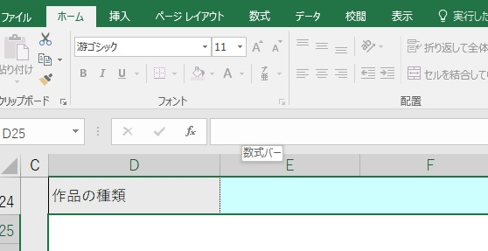
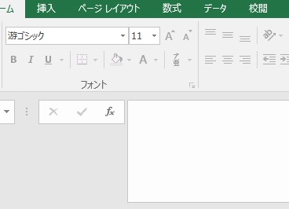

直接、文字の入力が可能
数式バー
幅を広げられます

【 よく使う操作について 】
・改行 |  | [Alt] + [Enter]
・全角⇔半角 変換 |  | [半角/全角]
 |  | キーボードの左上にある【半角/全角】キーを押すたびに、「ひらがな」→「半角英数」→「ひらがな」の順に入力モードが切り替わります。

